Jueves 28-06
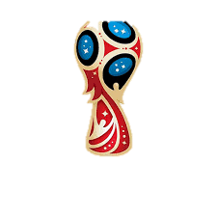
 |  |  |  |  | RESULTADO FINAL

 |  |  |  |  | LOCAL | RESULTADO |  |  | VISITA
 |  |  |  |  | Senegal | 0 | vs | 1 | Colombia
 |  |  |  |  | Japón | 0 | vs | 1 | Polonia
 |  |  |  |  | Panamá | 1 | vs | 2 | Túnez
 |  |  |  |  | Inglaterra | 0 | vs | 1 | Bélgica

 |  |  | PRONOSTICOS

 | FECHA | DÍA | HORA | GRUPO | LOCAL | RESULTADO |  |  | VISITANTE | PUNTOS
 | 2018-06-28 | Jueves | 8:00:00 | H | Senegal | 1 | vs | 2 | Colombia | 2
 | 2018-06-28 | Jueves | 8:00:00 | H | Japón | 1 | vs | 1 | Polonia | 0
 | 2018-06-28 | Jueves | 12:00 M | G | Panamá | 0 | vs | 1 | Túnez | 2
 | 2018-06-28 | Jueves | 12:00 M | G | Inglaterra | 1 | vs | 2 | Bélgica | 2

SOEID | NOMBRE | PUNTAJE TOTAL
JR16490 | JAIME ROSALES | 6

